상품제안서
[명함지갑] 고급자개볼펜3종세트-용 | 상품코드: S17528

 |  |  |  |  |  |  | 02-713-8555 | www.synergygift.co.kr
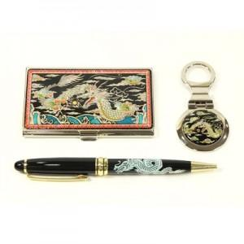 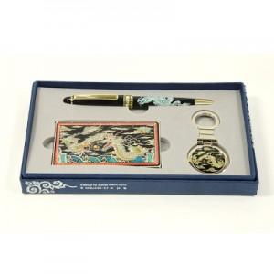

【상세/제작정보】 | 100개 이하의 소량 주문은 3만원의 인쇄비용이 청구됩니다. 자개로 로고 및 슬로건 제작은 별도 상담문의 바랍니다.

【인쇄/포장옵션】 | 레이저3종 / 포장지포장

【공급단가】 | 수량 | 20~ | 100~ | 300~ | 500~ | 1,000~
*VAT별도 | 단가 | 20,000원 | 19,520원 | 18,720원 | 18,240원 | 17,760원

【상품 URL】 | https://www.synergygift.co.kr:443/src/goods_detail.php?gdno=119

